게임 정보
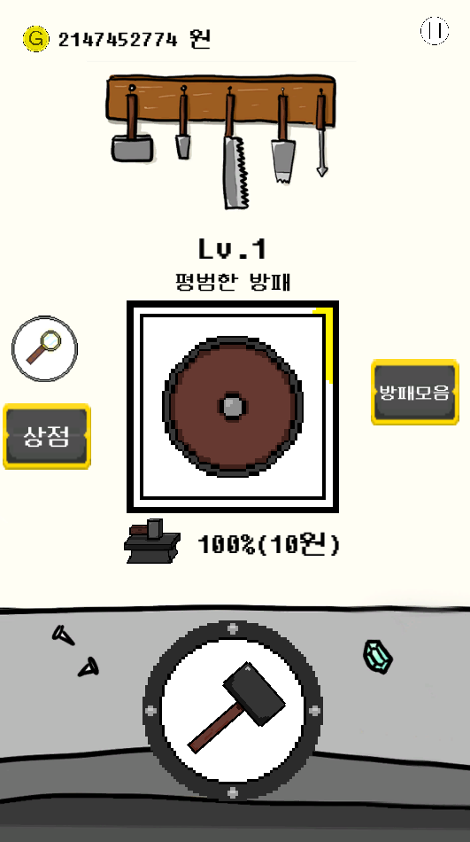
게임이름
ShieldUP

